手順
環境間データコピー手順書

【作業概要説明】
本手順は、本番・研修環境にあるデータを開発環境に移動する手順である。
データは本番・研修環境の踏み台サーバ上に保存することを想定した手順とする。
※リモート保守端末は開発環境への接続のみ可能である為、本手順書の対象外となる。

【操作対象】
ー

【操作担当者】
ISIDサービスデスク担当者

【作業端末】
本番・研修環境：特権ID管理端末
開発環境：仮想化管理端末

番号 | 操作項目 | 操作方法 | 確認方法 | チェック | 開始時間 | 終了時間 | 作業担当者 | 作業確認者 | 備考
1 | 本番・研修環境サーバへのログイン | ■本番・研修環境 特権ID管理端末→Windows Server(RDP) ※特権ID管理端末からサーバへ接続する際は「XXXXX」参照すること | 左記ログインにおいてエラーが発生しないこと。 | □
2 | 本番・研修環境データ確認 | 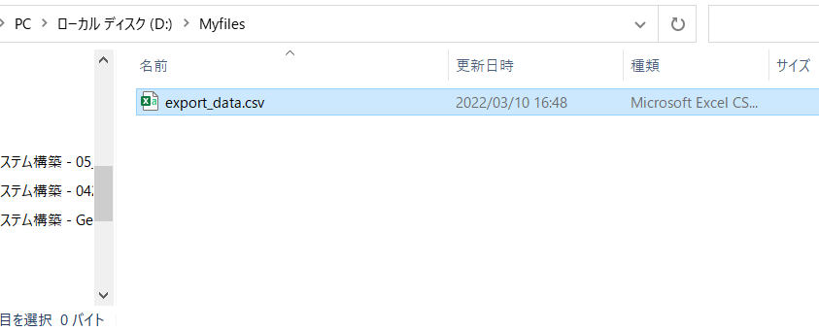 本番・研修環境から開発環境への移動対象データの格納場所を確認する。 | - | □
3 | 移行対象データのUSBメモリ退避 | NTTDF様よりUSBメモリを借用して、移動対象データをUSBメモリ内へコピーを行う。 | USBメモリ内に移動対象データが格納されていること。 | □
4 | 本番・研修環境サーバからのログオフ | 特権IDシステムを利用してログインしているサーバからログオフを実施する。 | サーバからのログオフを確認する。 | □
5 | 開発環境サーバへのログイン | ■開発環境 仮想化管理端末→Windows Server(RDP) | 左記ログインにおいてエラーが発生しないこと。 ※各行毎のサーバ情報は以下のファイルを参照のこと。 横浜銀行： 別紙_運用手順書用サービス設定値一覧_横浜銀行.xlsx EC2シート 東日本銀行 別紙_運用手順書用サービス設定値一覧_東日本銀行.xlsx EC2シート | □
6 | データのUSBメモリ格納 | USBメモリ内の移動対象データをサーバの所定フォルダにコピーを行う。 | コピー操作が問題なく完了していること。
7 | 開発環境データ確認 | 移動対象のデータが、踏み台サーバ（開発環境）に格納されていることを確認する。 | ファイル名、ファイルサイズが、本番環境、開発環境で同一であることを確認する。 | □
8 | サーバおよび作業端末からのログオフ | ■開発環境 対象サーバ→仮想化管理端末の順でログオフを行う。 | 全ての作業対象サーバー・端末からのログオフを確認する。 | □

